关系图
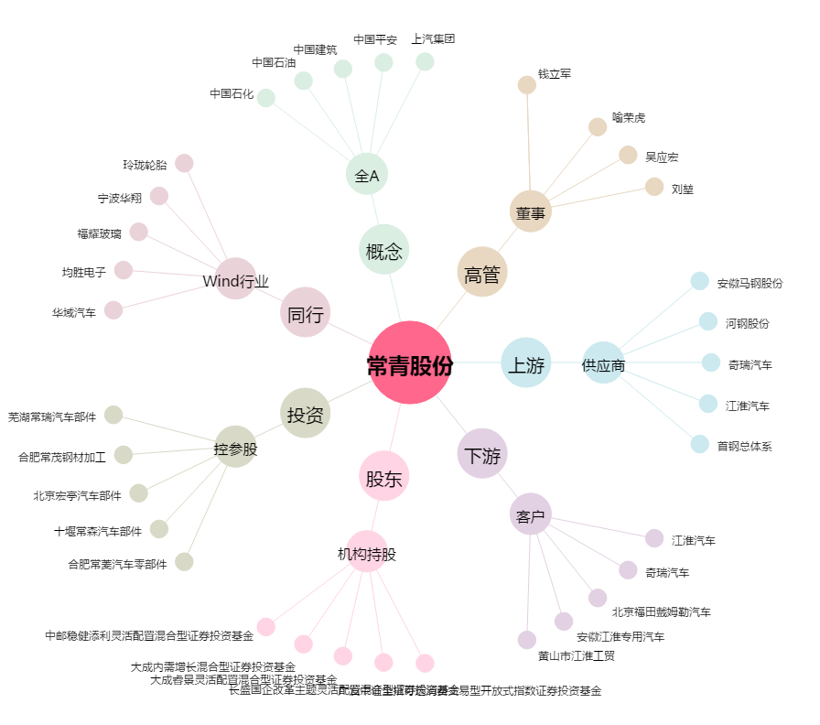
常青股份[603768.SH] - 关系概览图

